このファイルについて
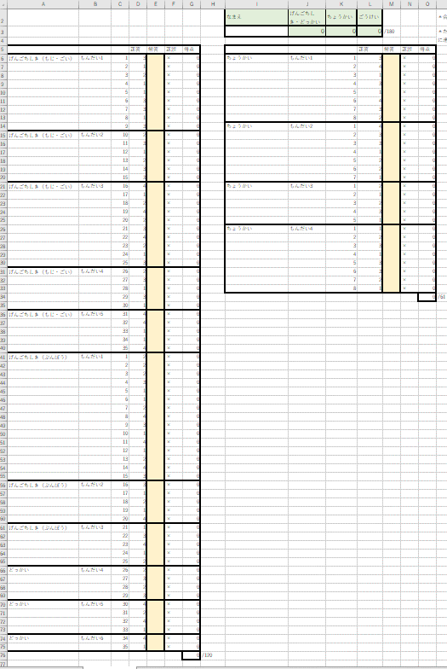
↓K3
言語知識・読解の解答を入力
↓
使い方
① E、M列（ベージュの色付きのセル）に解答を入れる。
② F、N列に、正解なら〇、不正解なら×が表示される。
※何も入力していないときは×が表示されている。
③ 右上の緑色のセルに得点が表示される。

↑
聴解の解答を入力
←O34
注意
配点はアスク出版編集部が独自に設定したものです。 実際の日本語能力試験（JLPT）の得点は尺度得点です。 尺度得点についてのくわしい説明は公式サイト（https://www.jlpt.jp/about/points.html）をご覧ください。
O34に表示される「聴解」の得点は61点満点です。 それを60点満点に換算してK3に表示します。

